Suite de pruebas
SUITE DE PRUEBAS - OPENCART DEMO |  |  |  |  |  |  |  |  | OK
No | Caso de prueba | Prioridad | Precondiciones | Datos de entrada | Pasos | Resultados Esperado | Resultado Obtenido | Estado prueba | FALLO
AREA FUNCIONAL: REGISTRO DE USUARIO
1 | Acceso al formulario de registro | Media | Conexión a internet y acceso al sitio | Ninguno | 1. Abrir OpenCart Demo. 2. Abrir el menú de cuenta y elegir Register. | Se muestra el formulario de registro con sus campos principales. | 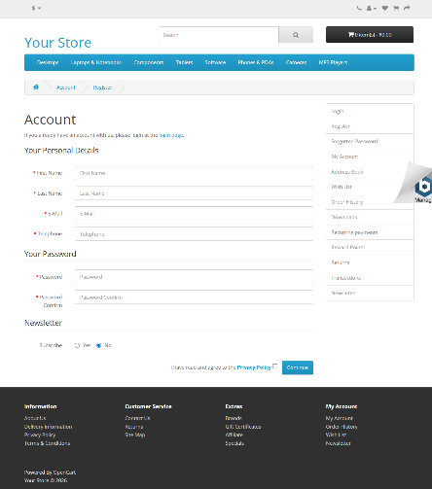 | OK
2 | Validación de campos obligatorios | Alta | Formulario de registro abierto | Todos los campos obligatorios vacíos | 1. Dejar vacíos los campos. 2. Pulsar Continue. 3. Observar validaciones. | El sistema impide el registro incompleto o identifica los campos requeridos. | 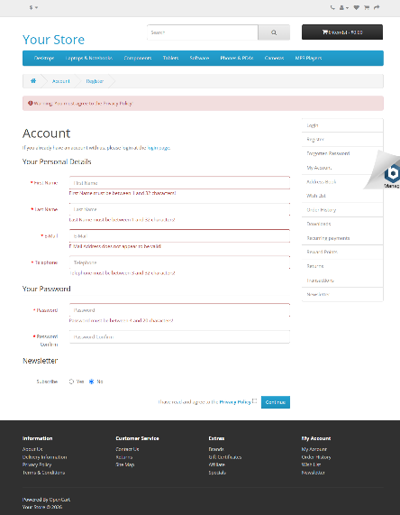 | OK
3 | Registro con datos válidos | Alta | Formulario de registro | Datos ficticios únicos; correo example.com; teléfono de prueba | 1. Completar los campos obligatorios. 2. Aceptar la política. 3. Enviar. | El sistema confirma el registro o indica claramente si falta algún requisito. | 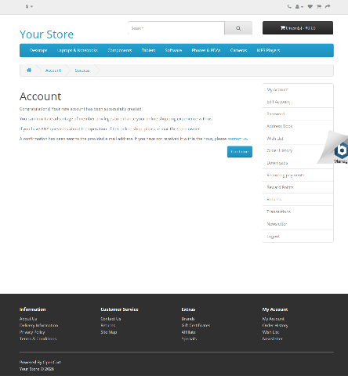 | OK

AREA FUNCIONAL: ACCESO Y SESION
4 | Inicio de sesión con credenciales válidas | Alta | Cuenta de prueba creada en CP-MAN-03 | Credenciales de la cuenta ficticia | 1. Abrir Login. 2. Ingresar credenciales válidas. 3. Enviar. | El sistema inicia sesión y muestra la cuenta o confirma la autenticación. | 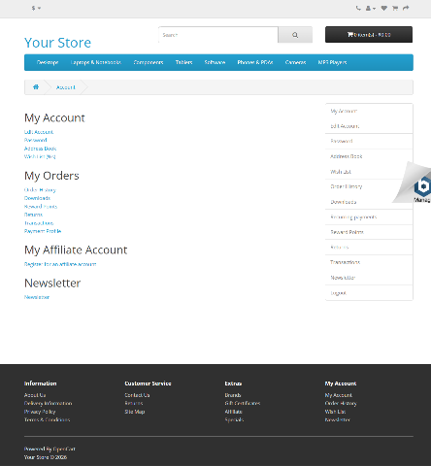 | OK
5 | Inicio de sesión con contraseña incorrecta | Alta | Cuenta de prueba existente; sesión cerrada | Correo de prueba y contraseña incorrecta | 1. Abrir Login. 2. Ingresar el correo y una clave incorrecta. 3. Enviar. | El sistema rechaza el acceso, informa claramente y no inicia sesión. | 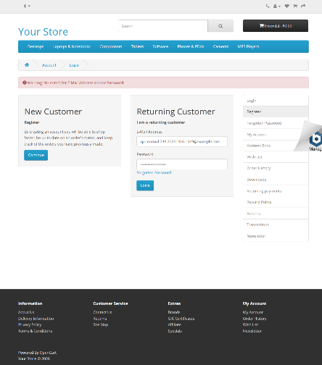 | OK
6 | Cierre de sesión | Media | Cuenta de prueba autenticada | Cuenta ficticia autenticada | 1. Abrir el menú de cuenta. 2. Elegir Logout. 3. Verificar cierre. | La sesión se cierra y el sitio confirma el cierre o vuelve a una página pública. | 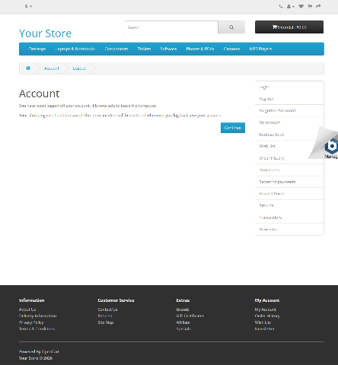 | OK

AREA FUNCIONAL: CATALOGO Y CARRITO
7 | Búsqueda de producto existente | Media | Página principal o catálogo | MacBook | 1. Buscar MacBook. 2. Ejecutar la búsqueda. 3. Revisar resultados. | Se muestran productos relacionados con el término. | 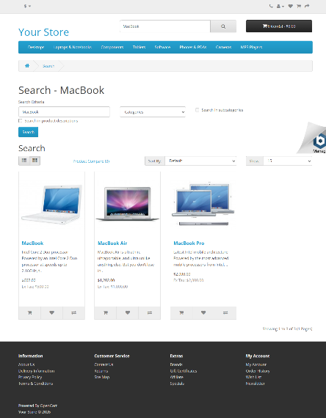 | OK
8 | Búsqueda sin resultados | Baja | Página principal o catálogo | productoXYZ987654 | 1. Buscar el término improbable. 2. Revisar mensaje y lista. 3. Repetir. | Se informa que no hay productos o se muestra una lista vacía sin error técnico. | 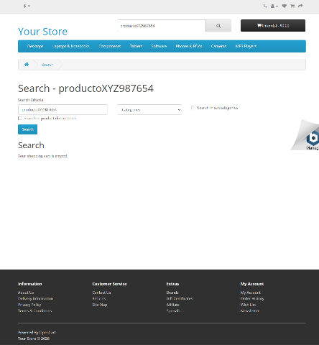 | FALLA
9 | Visualización de detalles de producto | Media | Producto visible en catálogo | MacBook | 1. Buscar MacBook. 2. Abrir el producto. 3. Revisar nombre, precio, imagen y descripción. | La página muestra correctamente la información disponible del producto. | 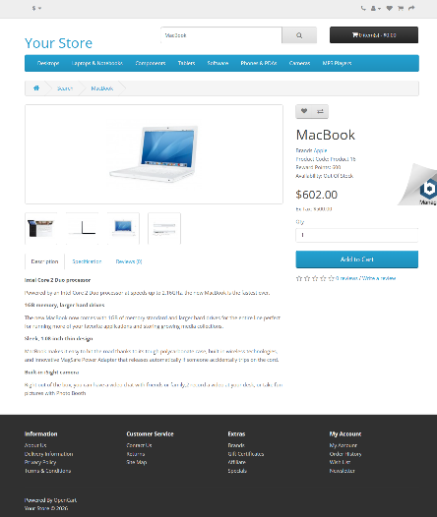 | OK
10 | Agregar y retirar producto del carrito | Alta | Producto indicado como In Stock | iPhone; cantidad 1 | 1. Agregar una unidad. 2. Revisar carrito y total. 3. Retirar. 4. Confirmar estado final. | El producto aparece al agregarlo y desaparece al retirarlo; los totales se actualizan. | 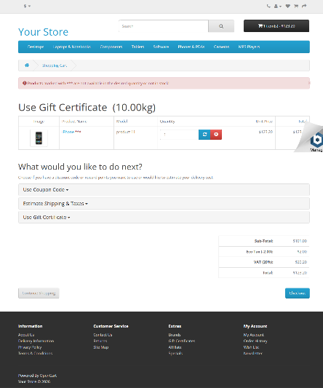 | FALLA

AREA FUNCIONAL: CATEGORIAS, CARRITO, CUENTA Y CONTACTO
11 | Navegación por categorías | Media | Acceso al sitio; página principal | Categoría Desktops | 1. Abrir la página principal. 2. Seleccionar Desktops y Show All Desktops. 3. Revisar contenido. | Se abre la categoría seleccionada y se muestra el contenido disponible. | 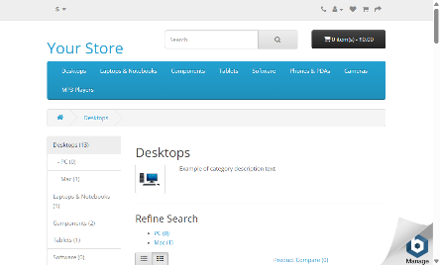 | OK
12 | Filtrado y ordenamiento de productos | Media | Categoría con varios productos y opciones de ordenamiento | Price (Low > High) | 1. Abrir Desktops. 2. Seleccionar Price (Low > High). 3. Revisar nombre y precio de los productos. | Los productos aparecen ordenados por precio ascendente. |  | OK
13 | Selección de cantidad de un producto | Media | Producto con campo de cantidad | iPhone; cantidad 2 | 1. Abrir los detalles de iPhone. 2. Introducir 2 en Qty. 3. Agregar al carrito. 4. Revisar cantidad y subtotal. | El carrito refleja 2 unidades y calcula el importe correspondiente si la cantidad es válida. | 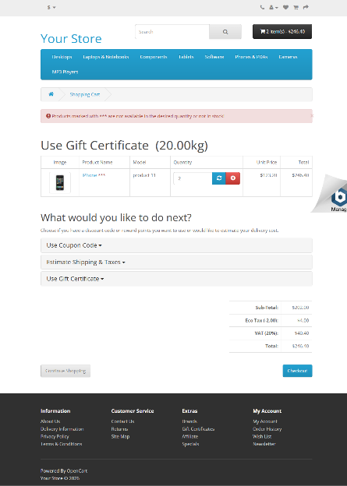 | FALLA
14 | Actualización de cantidad en el carrito | Media | Producto con cantidad 1 en carrito | Cambiar de 1 a 2 unidades | 1. Abrir el carrito con una unidad. 2. Cambiar cantidad a 2. 3. Pulsar actualizar. 4. Revisar cantidad y totales; repetir para confirmar una respuesta inesperada. | El sistema conserva 2 unidades y recalcula subtotal y totales, o informa claramente si la cantidad no es válida. | 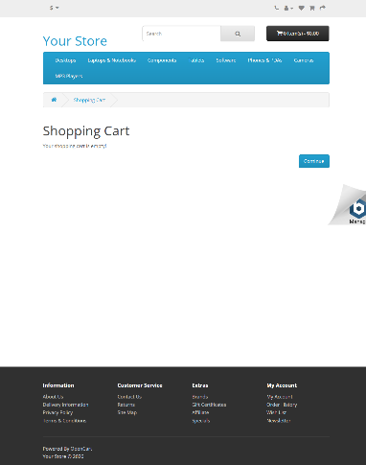 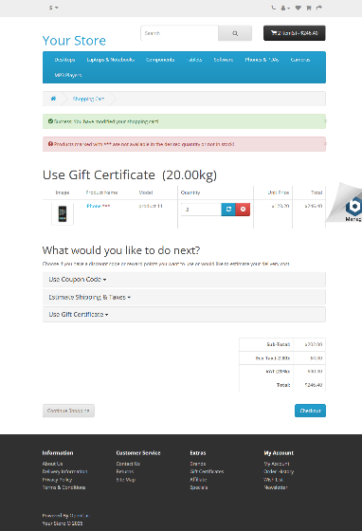 | OBSERVACIÓN
15 | Eliminación de un producto del carrito | Media | iPhone agregado al carrito | Producto iPhone en carrito | 1. Abrir el carrito. 2. Seleccionar el botón de eliminar del producto. 3. Revisar contenido y total final. | El producto desaparece y el carrito muestra estado vacío o totales actualizados. | 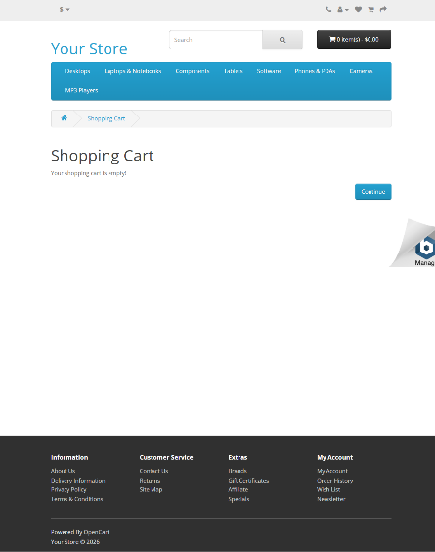 | OK
16 | Agregar producto a lista de deseos | Baja | Producto visible en catálogo; sesión cerrada | iPhone | 1. Abrir la búsqueda de iPhone. 2. Pulsar el icono de corazón. 3. Revisar el mensaje. | Se agrega el producto o se informa claramente que se requiere iniciar sesión. | 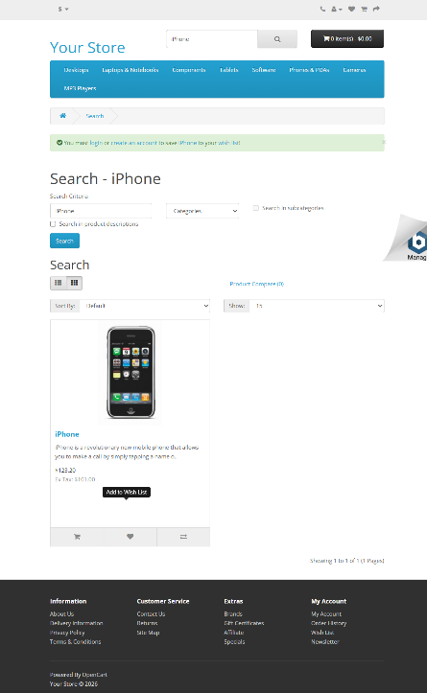 | OK
17 | Validación de correo duplicado en registro | Alta | Cuenta de prueba existente | Correo ya registrado qa.manual.048.20261023.1416@example.com y demás datos ficticios | 1. Abrir Register. 2. Completar campos con datos ficticios y el correo ya existente. 3. Aceptar la política. 4. Enviar y revisar el mensaje. | El sitio rechaza el correo duplicado con un mensaje claro y no crea otra cuenta. | 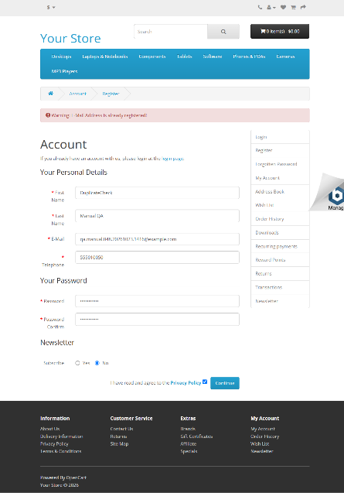 | OK
18 | Recuperación de contraseña | Media | Formulario de inicio de sesión disponible | Correo de una cuenta de prueba existente | 1. Abrir Login y Forgotten Password. 2. Introducir el correo de prueba. 3. Enviar solicitud. 4. Revisar confirmación; no asumir recepción del correo. | El sitio permite solicitar recuperación o informa que la función no está disponible; no se presume entrega del correo. | 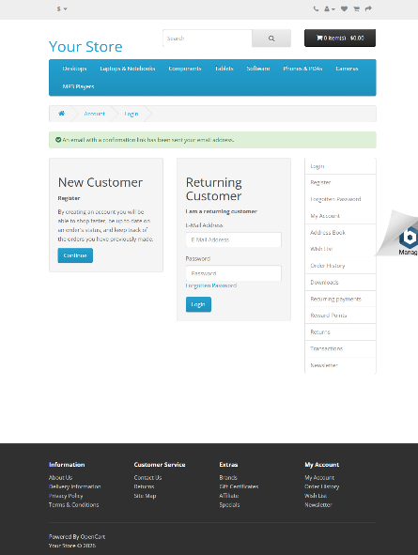 | OK
19 | Acceso a información de contacto | Baja | Página principal accesible | Opción Contact Us del encabezado | 1. Abrir la página principal. 2. Seleccionar Contact Us. 3. Revisar información y campos visibles. | La página de contacto carga y presenta su información y campos principales. | 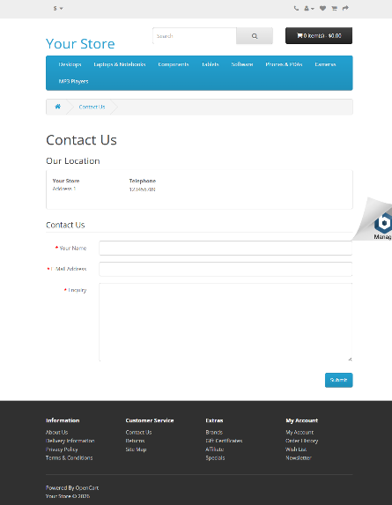 | OK
20 | Validación del formulario de contacto | Media | Formulario de contacto disponible | Formulario vacío | 1. Abrir Contact Us. 2. Dejar vacíos los campos. 3. Pulsar Submit. 4. Revisar mensajes. | El sistema impide el envío incompleto e identifica los campos que requieren atención. | 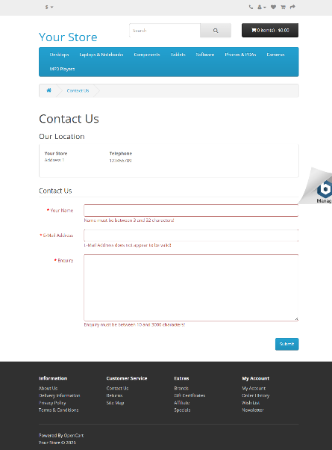 | OK

